Hoja1
SECCIÓN | MUJERES
NOMBRE DEL LIBRO | MUJER DECIDE LO MEJOR
AUTOR | PAM FARREL
NUMEROS DE PAGINAS | 254
PRECIO | $ 22,000
EDITORIAL | MUNDO HISPANO
TIPO DE PRESENTACIÓN | TAPA RUSTICA
TAMAÑO | 13,5X21 cm
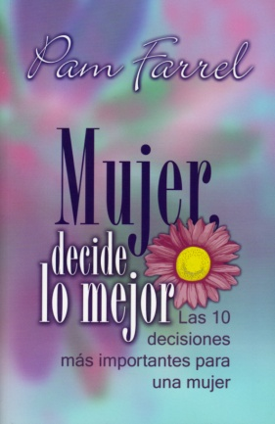
IMAGEN DEL LIBRO

RESEÑA | ESTE LIBRO TRATA DE LAS OTRAS DECISIONES, LAS GRANDES LAS QUE AFECTAN TODA LA VIDA. EN SUS PAGINAS LA AUTORA TE LLEVA A QUE DECIDAS.

